PP VS PE
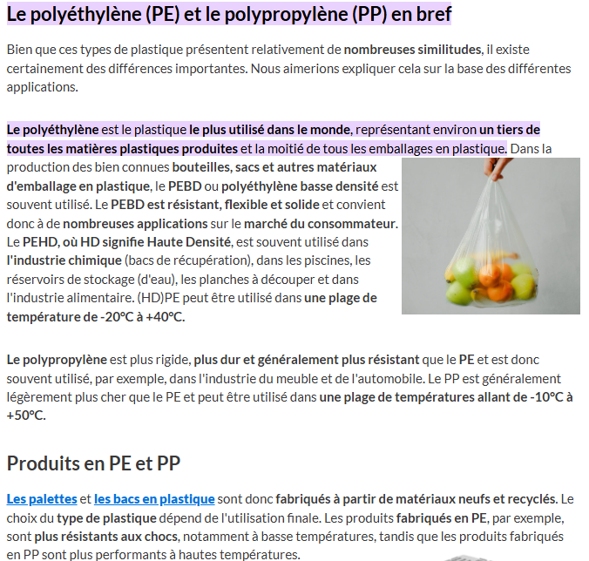
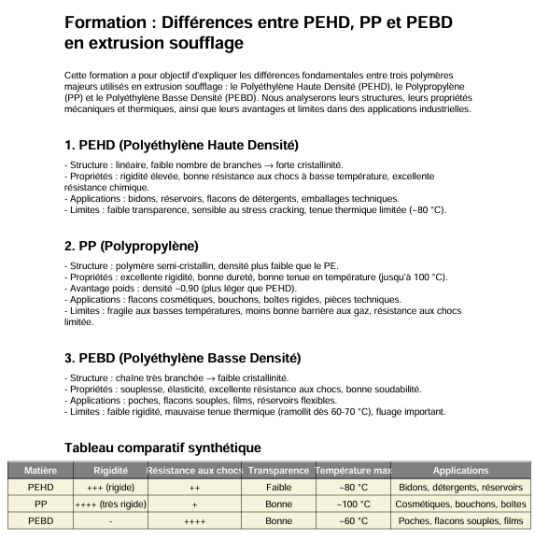
https://www.linkedin.com/posts/kruseanalysis_injectionmolding-plasticsindustry-moldmaking-ugcPost-7378410262850211843-4sK-?utm_source=social_share_video_v2&utm_medium=android_app&rcm=ACoAAAxRPcsBJqT6a4UeIhb-a22ZpJ9t1SuS5U8&utm_campaign=whatsapp

CAPSULES VIDEO
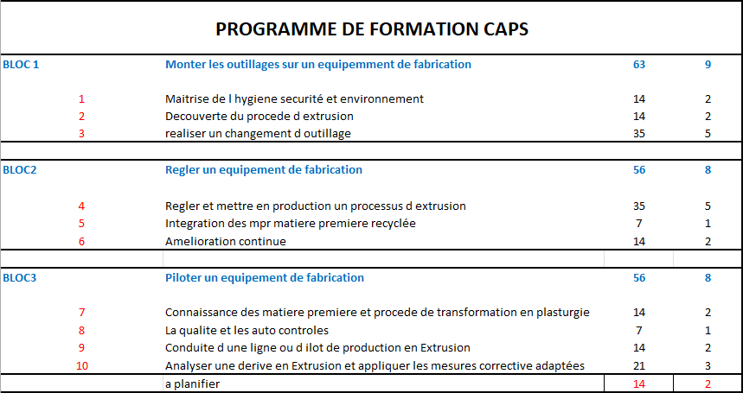
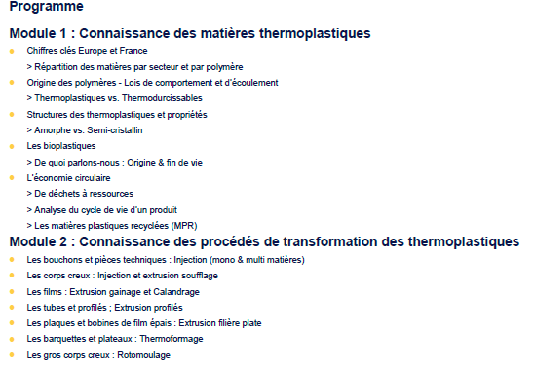
 |  |  | demo2026
CHAPITRES | MODES OPERATOIRES |  | STEPHANO MAGIC | JEROME HESTA |  | JEROME MAGIC |  | JEROME PERIPHERIQUES |  | JEROME LESHAN | QUALITE ET DEFAUTS |  | JEROME TECHNOLOGIE |  | FABRICE HESTA |  | FABRICE MAGIC |  | FABRICE TECHNOLOGIE |  | FABRICE PERIPHERIQUES |  | JEAN MICHEL MAGIC |  | NICOLAS P HESTA |  | NICOLAS P JOMAR |  | NIKO |  | MANU |  | VERONIQUE |  | CORENTIN MAGIC |  | CORENTIN HESTA |  | THOMAS MAGIC |  | THOMAS HESTA |  | PIERRE ET AURELIE MAGIC |  | PIERRE ET AURELIE HESTA |  | MIKAI HESTA |  | ABDULLAH HESTA 04 |  | HESTA 9 |  | MODES OPERATOIRES A |  | MODE OPERATOIRE B |  | MODES OPERATOIRES C |  | MODES OPERATOIRES D |  | MODES OPERATOIRES E |  | MODES OPERATOIRES F |  | MODES OPERATOIRES G | POWER POINTS |  | MAGIC GENERALE TECHNO |  | HESTA 1 TECHNO | HESTA 2 TECHNO | HESTA 4 TECHNO | HESTA 5 TECHNO | HESTA 6 TECHNO | HESTA 7 TECHNO | LESHAN TECHNO |  | YOU TUBE BPSC

A | MONTAGE DEMONTAGE | E13-1 | E13-1-STEPH-MG12- BARRE ANTISTATIQUE | B13-1 | B13-1 JV TECHNO POINCON FILIERE | E5-1 | E5-1 JV AIR MAGIC MT12 | B17-1 | B17-1-JV-PAGES D ECRAN DB122 |  | C22-00 | C22-00-QUALITE DEFAUTS DE SOUFFLAGE | D05-1 | D5-1-JV-TECHNO CANNES DECOMPRESSION | D03-1 | D3-1-FD-H-EXPLICATION MACHINE | A28-3 | A28-3-FD-M12-BAGUES DE COUPE, COLS ET CANNES | C22-0 | C22-0- PPT DEFAUT DE SOUFFLAGE.xlsx | A5-1 | A5-1- FD CGT COULEUR DOSEUR CINCINATI | E7-2 | E7-2-JM-M13-CENTRAGE CANNES M13 | A10-3 | A10-3-NP-HESTA-DEMONTAGE MOULE | F03-01 | F03-1-NP-J-CHARGEMENT PROG 1 | A27-1 | A27-1-NIKO-HESTA-H4 CENTRAGE CANNES | A10-4 | A10-4-MANU-H4- CGT MOULE | B16-2 | B16-2 VERO TESTEUSE | E7-6 | E7-6-COR-MG-CENTRAGE DES CANNES | A11-2 | A11-2-COR-H1-BARRE ANTISTATIQUE | E6-2 | E6-2-TOM-MG-REGLAGE POINTS 0 FILIERE MECANIQUE MAGIC | A30-7 | A30-7-THOM-H-REGLAGE DES CANNES | E07-3 | E7-3-P&A-MG-CENTRAGE CANNE | D4-3 | D4-3-P-H1-REGLAGE DES APPUIS CANNES | D17-1 | D17-1-MIKA-H-EXPLICATION MACHINE | B12-1 | B12-1-ABD-H4-HAUTEUR CELLULE | D09-1 | PRESENTATION H9 PAGES | A03-0 | A03-0-PPT-ARRET PRODUCTION HESTA | B03-0 | B03-0-PPT-CENTRAGE EXTRUDEUSE | C03-0 | C03-0-PPT-MODIFIER VITESSE DE ROTATION VIS EXT | D07-0 | D07-0-PPT-BEST PRATICE DE DEMARRAGE HESTA | E25-0 | E25-0-PPT-MO MT12 | F04-00 | F04-00-PPT-JOMAR-PROCEDURE D ARRET |  | B10-1 | B10-0-PPT-PROCEDURE DE DEM APRES ARRET |  | MAGIC VISU CYCLES ECRAN X3 | H1 BIDON 5L | H2 AIR SOUFFLAGE | H4 CYCLE PROD |  | H6 CYCLE 5 EMP | H7 CYCLE PROD | G03-1 | G03-1-NP-LESHAN-VISU CYCLE PRODUCTION | How to adjust the peripheral direction thickness of parison？-Lessons for Blow Molding Process | G09-1 | G09-1-YOUTUBE-LESHAN-AJUSTEMENT PARAISON
B | PRE-REGLAGE | E14-1 | E14-1-STEPH-MG12- CELLULE DETECTION FEU | B13-2 | B13-2 JV TECHNO POINCON FILIERE | E12-3 | E12-3-FD-MG-CENTRAGE PARAISON | B17-2 | B17-2 -JV-DELTA DB122-2 |  | C22-1 | C22-1-QUALITE-TECHNO-DEFAUTS | C27-2 | C27-2-JV-H-BEST PRATICE DEMARRAGE | A08-2 | A8-2 FD COUTEAUX CASSES | E04-1 | E04-1-FD-M12-CANNES DE SOUFFLAGE | C22-1 | C22-1- PICS DEFAUT DE SOUFFLAGE | C16-1 | C16-1-FD- CGT COLOR DOSEUR CINCINATI | E30-1 | E30-1-TECHNO-M13-FILIERE PROFILEE | A20-4 | A20-4-NP-HESTA-MONTAGE MOULE | F03-02 | F03-2-NP-J-CHARGEMENT PROG 2 | A12-2 | A12-2-NIKO-H4 DEVETISSEUSE | A12-3 | A12-3-MAN-DEVETISSEUSE | A5-2 | A5-2 VERO DOSEUR MAGUIRE | E12-1 | E12-1-COR-MG-REGLAGE PARAISON | D11-3 | D11-3-COR-H1-DEPART PRODUCTION | E7-4 | E7-4-THOM-CENTRAGE CANNES1 |  |  | A34-1 | A34-1-P&A-MG-DEFLECTEURS D AIR | A31-2 | A31-2-P&A-H-BRANCHEMENT AIR DECAROTTEUR | D17-2 | D17-2-MIKA-H-TOUCHES CLAVIER | B12-2 | B12-2-ABD-H4-REGLET HAUTEUR CELLULE |  |  | A04-0 | A04-0-PPT-VIDE DE LIGNE | B04-0 | B04-0-PPT-ALIM VERIF EAU ET AIR | C04-0 | C04-0-PPT-DESACTIVER LA CELLULE | D08-0 | D08-0-PPT -DEMARRAGE COMPLET MOULE CRUCOT HA | E25-01 | E25-1-STEPH-MG12-MANUEL D INSTRUCTION | F04-01 | F04-01-PPT-MODE OPERATOIRE JOMAR |  | A27-01 | 2- PPT CENTRAGE DES CANNES |  | MAGIC MT12 VISU CYCLE |  | H2 YCLE DE TEMPS |  |  |  |  | G04-1 | G04-1-NP-LESHAN-ESPACE MOULE | https://www.youtube.com/watch?v=bEa_AEJ8HCQ | G10-1 | G10-1-YOUTUBE-LESHAN-CENTRAGE CANNES DE SOUFFLAGE
C | MISE AU POINT | E15-1 | E15-1-STEPH-MG12-CODES D ACCES | B14-1 | B14-1 JV EXPLICATION PAGE WDR |  |  | B17-3 | B17-3 -JV-DELTA DB122-3 |  | C22-2 | C22-2-TECHNO PICS DEFAUTS | A28-2 | A28-2-ANTONY-TECHNO-BAGUE DE COUPE | A24-1 | A24-1-FD-HESTA-APPUI CANNE GRIPPE | E04-2 | E04-2-FD-M12-PICS CANNES DE SOUFFLAGE | C22-2 | C22-2-TECHNO- DEFAUTS DE SOUFFLAGE | C16-2 | C16-2-FD-PER-% COLOR DOSEUR MAGUIRE | B03-1 | B3-1-JM-H3-HAUTEUR PINCE PARAISON 5L | A4-1 | A4-1-NP-HESTA-NETTOYAGE ET VIDE DE LIGNE | F04-00 | F04-00-PPT-JOMAR PROCEDURE ARRET MARCHE | B13-6 | B13-6-NK-H4-REGLAGE FILIERE |  |  | C18-1 | C18-1-VERO-PER-MAGUIRE | E12-2 | E12-2-COR-MG-POINT 0 POINCON FILIERE | B13-4 | B13-4-COR-H1-REGLAGE PARAISON |  |  |  |  | E11-1 | E11-1-PASCAL &AURELIE-MG-POINT ZERO CANNES | A31-3 | A31-3-P&A-H- AIR DECAROTTEUR | D17-3 | D17-3-MIKA-H-EXPLICATIONS PAGES D ECRAN | B15-3 | B15-3-ABD-H-REGLAGE PARAISON AU DEMARRAGE |  |  | A05-0 | A05-0-PPT-NETTOYAGE DOSEUR PONDERAL CINCINATTI | B05-0 | B05-0-PPT-OUVERTURE TREMIE EXTRUSEUSE HESTA | C05-0 | C05-0-PPT-ACTIV- DESACTIV DECOUPE ET TRANSFERT | D10-00 | D10-00-PPT-MODE OPEATOIRE HESTA | E31-00 | E31-00-PPT-MODE OPERATOIRE MAGIC MT12 | F10-00 | F10-00-PPT-JOMAR PROCEDURE D ARRET |  | C25-0 | C25-0-PPT-FILMEUSE ROBOPACK | E32-1 | E32-1-MIKAI-MG-AJUST DEBIT FILIERE MAGIC |  | H2 DOSEUR NAT SANS IT |  |  |  |  | G05-1 | G05-1-NP-LESHAN-PAGES D ECRAN 1 | https://www.youtube.com/watch?v=_oCbCKgq3h0 | G11-1 | G11-1-YOUTUBE-LESHAN-REMPLACEMENT VERIN PARAISON
D | DIVERS HESTA | E16-1 | E16-1-STEPH-MG12- ENREGISTREMENT SUR USB | C10-1 | C10-1- JV -H-AIR CONTINU / PROG |  |  | B17-4 | B17-4 -JV-DELTA DB122-4 |  | C23-0 | C23-0-QUALITE-EX TOP DEM INJ | A28-1 | A28-1-JV-TECHNO-BAGUES DE COUPE | A24-2 | A24-2-FD-HESTA-PICS APPUI CANNE GRIPPE | A15-2 | A15-2-MASQUE DECAROTTAGE | A23-1 | A23-1-HESTA CENTRAGE TETE, CANNES, EXTRUD 1 | B16-1 | B16-1 FAB TESTEUSE H4 |  |  | A4-2 | A4-2-NP-HESTA-NETTOYAGE ET VIDE DE LIGNE | F04-01 | F04-01-PPT-JOMAR MODE OPERATOIRE MACHINE | A7-2 | A7-2-NK-ISOLATION CIRCUIT D EAU |  |  | C18-2 | C18-2-VERO-PER-PICS MAGUIRE |  |  | A32-3 | A32-3-COR-H-REGLAGE PREHENSEUR |  |  |  |  | B13-5 | B13-5-AURELIE-MG-CENTRAGE PARAISON | A30-3 | A30-3 P&A-H1- CENTRAGE CANNES 1 | D17-4 | D17-4-MIKA-H-POINT 0 ET PRECAUTIONS AVT DEMARRAGE | C06-1 | C6-1-ABD-H4-AJUSTHAUTEUR CELLULE |  |  | A06-0 | A06-0-PPT-FERMETURE TREMIE EXTRUDEUSE HESTA | B06-0 | B06-0-PPT-DEMARRAGE DE LA VIS D EXTRUSION | C06-0 | C06-0-PPT-AJUSTER LA HAUTEUR DE LA CAROTTE | D10-01 | D10-01-MANUEL HESTA EN PDF | E31-01 | E31-01-PPT-MAGIC MT12 MISE EN MARCHE DU LUNDI MATIN | F10-01 | F10-01-PPT-MODE OPERATOIRE JOMAR |  | D08-0 | PPT MO 60 ml HESTA 4 |  |  |  | H2 REGLAGE |  |  |  |  | G05-2 | G05-2-NP-LESHAN-PAGES D ECRAN 2 | https://www.youtube.com/watch?v=Mz9Ei0qRoNg | G12-1 | G12-1-YOUTUBE-LESHAN-REGLAGE TETE D EXTRUSION
E | DIVERS MAGIC | E17-1 | E17-1-STEPH-MG12- AJUSTEMENT APPUI CANNES | C10-2 | C10-2-JV -TECHNO-AIR CONTINU / PROG |  |  | B17-5 | B17-5 -JV-DELTA DB122-5 |  | C23-1 | C23-1-QUALITE-DOC VALID Q | A16-00 | A16-00-POLYVIA-DIMENSION POINCONS ET FILIERES | A29-2 | A29-2-FD-H2- REG MECA APPUI CANNE | E28-1 | E28-1-FD-M12-RACCORDS D EAU MOULES MAGIC | A23-2 | A23-2-FD-H-REGLAGES MECANIQUES TETE | B16-4 | B16-4-FAB-CONVOYEUR TESTEUSE |  |  | A4-3 | A4-3-NP-HESTA-NETTOYAGE ET VIDE DE LIGNE | F04-1 | F04-1-NP-J-PRECO AVANT DEMARRAGE JOMAR | A7-3 | A7-3-NK-COMMANDE EV CIRCUIT D EAU |  |  | C18-3 | C18-3-VERO-PER-MANUEL MAGUIRE |  |  | B15-5 | B15-5-COR-H2- REGLAGE TETE D EXTRUSION |  |  |  |  | B11-1 | B11-1-AURELIE-MG-CENTRAGE PARAISON | A30-4 | A30-4 P&A-H1- TETE CENTRAGE CANNES 2 | D17-5 | D17-5-MILA-H4-DEPART CYCLE AUTO PROD | A04-5 | A4-5 ABD VIDE DE LIGNE |  |  | A07-0 | A07-0-PPT-DEBRANCHER CIRCUITS D EAU DES MOULES | B08-0 | B08-0-PPT-POINT ZERO DU MOULE | C07-0 | C07-PPT-GANTT EXTRUDEUSE | D13-0 | D13-0-PPT-CODE D ACCES CLAVIER HESTA |  |  |  |  |  | E25-0 | E25-00-PPT MO MAGIC M-T12 |  |  |  | H2 DOSEUR BLANC |  |  |  |  | G05-3 | G05-3-NP-LESHAN-PAGES D ECRAN 3 | https://www.youtube.com/watch?v=FpZ66DA6BcU | G13-1 | G13-1-YOUTUBE-LESHAN-MONTAGE ROBOT
F | DIVERS JOMAR | E18-1 | E18-1-STEPH-MG12- FORCE DE VERROUILLAGE | B15-1 | B15-1 JV-H2-PARAISON 1 |  |  | B17-6 | B17-6 -JV-DELTA DB122-6 |  | C22-01 | C22-01-DEFAUTS LESHAN | A16-01 | A16-01-POLYVIA-DIMENSION POINCONS ET FILIERES | D11-1 | D11-1-FD-H7- DEPART CYCLE | E29-1 | E29-1-FD-M12-REMPLACEMENT DES COLS | E10-1 | E10-1-FD-M-DECOUPE COLS | B16-5 | B16-5-FAB- TESTEUSE 5L 1 |  |  | A4-4 | A14-4-NP-HESTA-NETTOYAGE ET VIDE DE LIGNE | F04-2 | F04-2-NP-J-DEMARRAGE PRODUCTION | A27-1 | A27-1-NK-H3- CENTRAGE BLOCS CANNES |  |  |  |  |  |  | A18-2 | A18-2-COR-HESTA-REMONTAGE FILIERE |  |  |  |  |  |  | A30-5 | A30-5- P&A-H1-REG- VIS HAUTEUR CANNES | D15-3 | D15-3-MIKA-H2-H2 DEM EN PROD STATION1 | A07-1 | A7-1 ABD BRANCHEMENT CIRCUITS D EAU |  |  | A08-0 | A08-0-PPT-LANCETTE ET LAMES DE COUPE | B09-0 | B09-0-PPT-POINTS ZERO DES MANDRINS DE SOUFFLAGE | C08-0 | C08-PPT-AJUSTEMENT FINAL APPUIS CANNES |  |  |  |  |  |  |  | D10-01 | D10-01-PDF MANUEL HESTA 01 |  |  |  | H2 DECOMPRESSION CANNES |  |  |  |  | G06-1 | G06-1-NP-LESHAN-PHOTOS MACHINE | https://www.youtube.com/watch?v=neFei-CS6W4 | G14-1 | G14-1-YOUTUBE-LESHAN- 2 CAVITES
G | DIVERS LESHAN | E19-1 | E19-1-STEPH-MG12- CLAVIER ET BOITE A BOUTON | B15-2 | B15-2 JV -H4-PARAISON 2 |  |  | B17-7 | B17-7 -JV-DELTA DB122-7 |  |  |  | C27-3 | C27-3-JV ET FD- COURS PIERRE | D15-1 | D15-1-FD-H2-HAUTEUR MECANIQUE FILIERE | A20-3 | A20-3-MONTAGE MOULE MAGIC | A28-4 | A28-4-FD-TECHNO-ENCLUME1 | B16-6 | B16-6-FAB- TESTEUSE 5L 2 |  |  |  |  | F04-3 | F04-3-NP-J-DEMARRAGE ROBOT PAGES | A30-2 | A30-2NK-HS-CENTRAGE CANNE AVEC ARRET |  |  |  |  |  |  | A35-1 | A35-1-COR-H1-REMONTAGE DES PINCES PARAISON |  |  |  |  |  |  | A32-4 | A32-4-P&A-H1- MONTAGE DOIGTS DE PREHENSION | C11-3 | C11-3-MIKA-H3-REDUCTION POIDS "EP NOMINALE" | 0A8-1 | A8-1 ABD-DEMONTAGE COUTEAUX |  |  | A09-0 | A09-0-PPT-PLAQUES PC ANTI PROJECTION | B10-0 | B10-0-PPT-PROCEDURE DE DEM APRES UN ARRET | C10-0 | C10-0-PPT-AIR PROG/ AIR CONTINU |  |  |  |  |  |  |  | D10-00 | D10-0-PPT MANUEL FORMATION HESTA |  |  |  |  |  |  |  |  | G07-1 | G07-1-QUALITE-LESHAN-DEFAUTS ENGLISH | Lessons for Blow Molding Process | G15-1 | G15-1-YOUTUBE-LESHAN- 2 CAVITES RAPIDO
 |  | E20-1 | E20-1-STEPH-MG12- REGUL VITESSE ET T°C | C06-2 | C6-2-JV- REGLET HAUTEUR CELLULE |  |  | C24-1 | C24-1-PS-BROYEUR TRIA-OUVERT |  |  |  | D06-1 | D6-1-JV-TECHNO-RECYCLAGE AIR CANNES | D15-2 | D15-2-FD- H2- PARAISON ET APPUI CANNES | E06-1 | E6-1-FD-MG-FABRICE TETE MAGIC | A28-5 | A28-5-FD-TECHNO-ENCLUME2 | B19-1 | B19-1-FAB-DP200-1 |  |  |  |  | F05-1 | F05-1-NP-J-RE CONFIG APRESSECTIONNEUR ON/OFF 1 | A15-3 | A15-3-NIKO-H2 MASQUE DECAROTTEUR |  |  |  |  |  |  |  |  |  |  |  |  |  |  | A32-2 | A32-2-P&A-H1- MONTAGE DOIGTS DE PREHENSION | A21-1 | A21-1-MIKAI-LIRE PROG HESTA | A09-1 | A9-1-ABD-DEMONTAGE DES PLAQUE LEXAN |  |  | A10-0 | A10-0-PPT-DEMONTAGE D UN MOULE | B11-00 | B11-00-PPTPRE REGLAGE OUV POINCON ET FILIERE | C11-0 | C11-0-PPT-REDUCTION/AUGMENTATION POIDS DE SPIECES |  |  |  |  |  |  |  |  |  |  |  |  |  |  |  |  |  | G08-1 | G08-1-NP-LESHAN- DEPART CYCLE PRODUCTION | https://www.youtube.com/watch?v=eWegNc-xavs | G16-1 | G16-1-YOUTUBE-LESHAN- LIGNE COMPLETE
 | MODES OPERATOIRES EXCEL | E21-1 | E21-1-STEPH-MG12-EXPLICATION PAGES D ECRAN | A13-2 | A13-2-JV-H9-REMPL CANNES DE SOUFFLAGE |  |  | C24-2 | C24-2-PS-PICS BROYEUR TRIA |  |  |  | C20-1 | C20-1-JV-SISE CYCLADE | B14-2 | B14-2-FD-H2- REGULATION WDR | E07-1 | E7-1-NK-H-CENTRAGE CANNE AVEC NICO | A28-6 | A28-6-FD-TECHNO-ENCLUME3 | B19-2 | B19-2-FAB-DP200-2 |  |  |  |  | F05-2 | F05-2-NP-J-RE CONFIG APRESSECTIONNEUR ON/OFF 2 | A20-2 | A20-2-NIKO-HESTA MONTAGE MOULE |  |  |  |  |  |  | B16-3 | B16-3-COR-TESTEUSE |  |  |  |  |  |  | A31-1 | A31-1-NK&PIERRE-H1- MONTAGE DES MASQUES | B13-7 | B13-7-MIKA-H2-DEPART CYCLE ET REGLAGE PARAISON | A11-1 | A11-1-ABD-DEMONTAGE BARRE ANTISTATIQUE |  |  | A11-0 | A11-0-PPT-BARRE ANTISTATIQUE | B11-01 | B11-01-PPT-PRE REGLAGE OUV POINCON ET FILIERE | C13-0 | C13-0-PPT-MISE EN MARCHE CONVOYEUR ET BROYEUR |  |  |  |  |  |  |  |  |  |  |  |  |  |  |  |  |  | G08-2 | G08-2-NP-LESHAN- DEPART CYCLE PRODUCTION 2 | https://www.youtube.com/watch?v=Ub-S7CEMFEg | G15-1 | G17-1-YOUTUBE-LESHAN 20 L
 | MODES OPERATOIRES EXCEL 2 | E22-1 | E22-1-STEPH-MG12- CYCLE A VIDE | B3-3 | B3-3-JV-H-PICS CENTRAGE EXTRUDEUSE |  |  | C55-1 | C25-1-PS-FIMEUSE ROPBOPACK |  |  |  | C21-1 | C21-1-JV-TECHNO-I/O-ROBOT | B15-7 | B15-7-FD-H2- REGLAGE FILIERE OU POINCON MOBILE | E03-1 | E3-1-FD-MG-DEMARRAGE APRES CGT COULEUR | C15-1 | C15-1-FD-TECHNO-CONSIGNE COLORATION | B20-1 | B20-1 FD-FICHES AU POSTE DE TRAVAIL |  |  |  |  | F06-1 | F06-1-NP-J-CYCLE MACHINE JOMAR 1 | A22-1 | A22-1-NIKO-HESTA-DEVETISSAGE |  |  |  |  |  |  | C11-1 | C11-1-COR-POIDS PIECES |  |  |  |  |  |  | A20-1 | A20-1-P&A-H1 MONTAGE MOULE | D15-4 | D15-4-MIKA-H2-MISE EN CHAUFFE | A12-1 | A12-1-ABD-DEMONTAGE DEVETISSEUSE |  |  | A12-0 | A12-0-PPT-DEVETISSAGE | B12-0 | B12-0-PPT-CELLULE PHOTO ELECTRIQUE | C14-0 | C14-0-PPT-GESTION D UN OF
 | NOTES MO NICOLAS P | E22-2 | E22-2-STEPH-MG12- CYCLE A VIDE |  |  |  |  |  |  |  |  |  | C20-2 | C20-2-JV-MO CAPS SISE | D18-1 | D18-1-FD-H2-REINITIALISATION PORTES | A33-1 | A33-1-FD-MG-DEMARRAGE APRES CGT COULEUR2 | B7-1 | B7-1-QUALITE-NOMENCLATURE | C16-3 | C16-3-FD-TECHNO-PAGE DOSEUR CINCINATTI |  |  |  |  | F06-2 | F06-2-NP-J-CYCLE MACHINE JOMAR 2 | A30-1 | A30-1-NP-HESTA-CENTRAGE CANNES |  |  |  |  |  |  | D11-4 | D11-4-COR-H2-DEPART CYCLE |  |  |  |  |  |  | A19-2 | A19-2-P&A-H1 NETTOYAGE FILIERE | D15-5 | D15-5-MIKA-H2-MISE EN CHAUFFE ET TEMPS DE MOUILLAGE | A13-1 | A13-1-ABD-DEMONTAGE CANNES DE SOUFFLAGE |  |  | A13-0 | A13-0-PPT-DEMONTAGE DES EMBOUTS ET CANNES DE SOUFFLAGE | B13-0 | B13-0-PPT-CENTRAGE POINCON ET FILIERE | C15-0 | C15-0-PPT-CALCUL % COLORATION ET BROYE |  |  |  |  |  |  |  |  |  |  |  |  |  |  |  |  |  |  |  | https://www.youtube.com/watch?v=RDV6NXQ_7Rk | YOUTUBE 1 | POINCON FILIERE
 |  | E23-1 | E23-1-STEPH-MG12-REFROIDISSEMENT GOULOTS |  |  |  |  |  |  |  |  |  | D06-2 | D06-2-JV-TECHNO H VANNE DE RECYCLAGE | A14-1 | A14-1-DEMARRAGE CHAUFFE | E8-1 | E8-1-FD-MG-REGLAGES MECANIQUES | C14-1 | C14-1-QUALITE-TECHNO-FICHES AU POSTE DE TRAVAIL | B19-3 | B19-3-FD-DP200 |  |  |  |  | F07-1 | F07-1-NP-J-EXPLICATIONS DES PAGES D ECRAN | A31-1 | A31-1-NK-H-MONTAGE DES DECAROTTEURS |  |  |  |  |  |  | B14-3 | B14-3-COR-H2-PAGE WDR REGUL PARAISON 1 |  |  |  |  |  |  | A15-4 | A15-4-P&A-H1-DEMONTAGE DECAROTTEUR | D15-6 | D15-6-MIKA-H2-REGLAGE PARAISON | A18-1 | A18-1-ABD-DEMONTAGE POINCON FILIERE |  |  | A14-0 | A14-0-PPT-MISE EN MARCHE DES CHAUFFES | B14-0 | B14-0-PPT-PAGE WDR | C16-00 | C16-00-PPT-NETTOYAGE PONDERAL CINCINNATI |  |  |  |  |  |  |  |  |  |  |  |  |  |  |  |  |  |  |  | https://www.youtube.com/watch?v=oY7hyuMHm68 | YOUTUBE 2 | LECON1
 |  | E24-1 | E24-1-STEPH-MG12- EXTRUDEUSE VUE DE DESSUS |  |  |  |  |  |  |  |  |  | A16-1 | SERTA DIMENSION POINCON FILIERE | A14-2 | A14-2-TEMPS DE MOUILLAGE | E5-2 | E5-2 FAB AIR PARAISON MAGIC |  |  | B19-4 | B19-4-FD-DP200-PAGE ENREGISTREMENT PARAMETRES |  |  |  |  | F08-1 | F08-1-NP-J-ROBOT PAGES | E29-2 | E29-2-NK-MG-CGT COLS MAGIC |  |  |  |  |  |  | B14-4 | B14-4-COR-H2-PAGE WDR REGUL PARAISON 2 |  |  |  |  |  |  | A30-6 | A30-6-P&A-H4 CENTRAGE CANNES | D15-7 | D15-7-MIKA-H2-VITESSE DEPLACEMENT CHARIOT | A10-1 | A10-1-ABD-DEMONTAGE MOULE |  |  | A15-0 | A15-0-PPT-MONTAGE DEMONTAGE MASQUES DE DECAROTTEURS | B15-0 | B15-0-PPT-REGLAGE EPAISSEUR MIN/MAX | C16-01 | C16-01-PPT-NETTOYAGE PONDERAL CINCINNATI |  |  |  |  |  |  |  |  |  |  |  |  |  |  |  |  |  |  |  | https://www.youtube.com/watch?v=nSHOMBmpEyE&t=15s | YOUTUBE 3 | LECON2
 |  | E25-1 | E25-1-STEPH-MG12-MANUEL D INSTRUCTION |  |  |  |  |  |  |  |  |  |  |  | A14-3 | A14-3-VENTILO CHAUFFE ON/OFF | E27-1 | E27-1-FD-MG-BASCULEMENT EXTRUDEUSE |  |  | B16-7 | B16-7-FD-TESTEUSE-PAGE D ECRAN |  |  |  |  | F09-1 | F09-1-NP-J-VALIDATION MO AVEC FD |  |  |  |  |  |  |  |  | B15-4 | B15-4-COR-H-VERIN DE REGUL WDR |  |  |  |  |  |  | B13-3 | B13-3-P&A-H4-CENTRAGE PARAISON | D15-8 | D15-8-MIKA-H2- POINT ZERO ET ALARME | B03-2 | B3-2-ABD-H2-CENTRAGE EXTR, TETE ET CANNES |  |  | A16-00 | A16-00-PPT-DEMENSIONNEMENT DES POINCONS ET FILIERES | B16-0 | B16-0-PPT-TESTEUSE UDK351 | C17-0 | C17-0-PPT-RECETTE PONDERAL CINCINNATI |  |  |  |  |  |  |  |  |  |  |  |  |  |  |  |  |  |  |  | https://www.youtube.com/watch?v=YWzaZYHXS9s | YOUTUBE 4 | LECON3
 |  | E26-1 | E26-1-STEPH-MG12- FORMATION MAGIC |  |  |  |  |  |  |  |  |  |  |  | A14-4 | A14-4-HESTA 9 CHAUFFES | B11-2 | B11-2-FD&AUR-MG-PROB CENTRAGE PARAISON |  |  | C18-4 | C18-4-MIKAI-PERIF-MAGUIRE |  |  |  |  |  |  |  |  |  |  |  |  |  |  | B15-6 | B15-6-COR-H-REGUL TETE |  |  |  |  |  |  | D11-2 | D11-2-P&A-H4-DEPART PRODUCTION | D15-9 | D15-9-MIKA-H2-APPUI CANNES | A32-1 | CENTRAGE ROBOT |  |  | A16-01 | A16-01-PPT-TECHNO POINCONS ET FILIERES | B17-0 | B17-0-PPT-DB 122 HOUSSEUSE | C18-0 | C18-0-PPT-MO DOSEUR PONDERAL MAGUIRE |  |  |  |  |  |  |  |  |  |  |  |  |  |  |  |  |  |  |  | https://www.youtube.com/watch?v=k-J58gKlOWU&list=PLpL9tJRpo7WVrz7Ulb4PAjxrzkre84vQ6&index=7 | YOUTUBE 5 | LECON 6
 |  |  |  |  |  |  |  |  |  |  |  |  |  |  | A14-5 | A14-5-PICS CHAUFFES | E9-1 | E9-1-FD-MG12-ANGLE DE DECAROTTAGE |  |  |  |  |  |  |  |  |  |  |  |  |  |  |  |  |  |  | C10-4 | C10-4-COR-H-AIR PROG |  |  |  |  |  |  | A25-1 | A25-1- P&A-CGT JOINTS BLOCS CANNES | D15-10 | D15-10-MIKA-H2-REGLAGE MECANIQUE APPUI CANNE | A18-1 | A18-1-NK&ABD-H-REMONTAGE POINCONS FILIERES |  |  | A18-0 | A18-0-PPT-DEMONTAGE DE SPOINCONS ET FILIERES | B18-00 | MO FILMEUSE ROTOPLAT | C19-0 | C19-0-PPT-RELEVE DES TEMPS D ARRET |  |  |  |  |  |  |  |  |  |  |  |  |  |  |  |  |  |  |  | https://www.youtube.com/watch?v=RDV6NXQ_7Rk&list=PLpL9tJRpo7WVrz7Ulb4PAjxrzkre84vQ6&index=6 | YOUTUBE 6 | LECON 7
 |  |  |  |  |  |  |  |  |  |  |  |  |  |  | A06-1 | A6-1-FD-H-COMMANDE OUV- FERM TREMIE | C06-4 | C6-4-FD-MG12- SYNCHRO DEP-MVT TRANS-CELLULE |  |  |  |  |  |  |  |  |  |  |  |  |  |  |  |  |  |  |  |  |  |  |  |  |  |  | A29-1 | A29-1-P&A-H2-PRECENTRAGE DES CANNES | D15-11 | D15-11-FD-MIKA-H2-CONVOYEUR ET ROBOT OFF | A15-1 | A15-1-ABD-MASQUE DECAROTTEUR |  |  | A19-0 | A19-0-PPT-TEST COLLIERS ET THERMOCOUPLES | B18-01 | FILMEUSE ROTOPLAT TP 507 ROBOPAC | C20-0 | C20-0-PPT-CYCLADE |  |  |  |  |  |  |  |  |  |  |  |  |  |  |  |  |  |  |  | https://www.youtube.com/watch?v=b9awuLInJ7g | YOUTUBE 7 | HESTA 460
 |  |  |  |  |  |  |  |  |  |  |  |  |  |  | B09-2 | B9-2-FD-H2-APPUI CANNES | C26-1 | C26-1-FD-MG-MOULES ET ACCESSOIRES |  |  |  |  |  |  |  |  |  |  |  |  |  |  |  |  |  |  |  |  |  |  |  |  |  |  | C3-1 | C3-1-P&A-H-MODIF VITESSE DE VIS | D15-12 | D15-12-FD-MIKA-H2-DEPART EN PROD 2 STATIONS | A19-1 | A19-1-ABD-REMONTAGE COLLIERS ET TH |  |  | A20-00 | A20-00-PPT-MONTAGE D UN MOULE | B19-0 | B19-0-PPT-MO-DP200 | C21-0 | C21-0-PPT-MISE EN SERVICE DECAROTTEUR |  |  |  |  |  |  |  |  |  |  |  |  |  |  |  |  |  |  |  | https://www.youtube.com/watch?v=P9-IJr_fXCw | YOUTUBE 8 | HMD420
 |  |  |  |  |  |  |  |  |  |  |  |  |  |  | C03-2 | C3-2-FD-H-MODIF VITESSE VIS ET DESAC CELLULE | C26-2 | C26-2-FD-MG-PICS MOULES ET ACCESSOIRES |  |  |  |  |  |  |  |  |  |  |  |  |  |  |  |  |  |  |  |  |  |  |  |  |  |  | C10-3 | C10-3-PIERRE-H4-AIR PROG | B6-1 | B6-1-MIKA-H-DEMARRAGE EXTRUDEUSE | A10-2 | A10-2-ABD-MONTAGE MOULE |  |  | A20-01 | A20-01-PPT-MONTAGE MOULE HESTA | B20-0 | B20-0-OF, NOMENCLATUREET FICHES DE REGLAGE | C22-0 | C22-00-QUALITE DEFAUTS DE SOUFFLAGE |  |  |  |  |  |  |  |  |  |  |  |  |  |  |  |  |  |  |  | new HESTA – HLD700E | YOUTUBE 9 | HESTA 700 MULTI
 |  |  |  |  |  |  |  |  |  |  |  |  |  |  | C05-1 | C5-1-FD-H-DESACTIVER DECOUPE ET TRANSFERT | E33-1 | E33-1-FD-MG-POINCON ET FILIERES MAGIC |  |  |  |  |  |  |  |  |  |  |  |  |  |  |  |  |  |  |  |  |  |  |  |  |  |  |  |  | B8-1 | B8-1-MIKA-H4-POINT 0 MOULE ET CANNES | D11-5 | D11-5-ABD-H4-MISE AU POINT |  |  | A21-00 | A21-00-PPT-CHARGEMENT ET LECTURE D UN PROGRAMME |  |  | C22-01 | C22-01-PPT-DEFAUTS DE SOUFFLAGE LESHAN |  |  |  |  |  |  |  |  |  |  |  |  |  |  |  |  |  |  |  | (1) Hesta Film HV200 - YouTube | YOUTUBE 10 | HESTA HV200
 |  |  |  |  |  |  |  |  |  |  |  |  |  |  | C06-3 | C6-3-FD-H2-MODIFIER HAUTEUR CELLULE LONG CAROTTE | E34-1 | E34-1-FD-MG-SYNCHRO VITESSE TAPIS AVEC DP 200 |  |  |  |  |  |  |  |  |  |  |  |  |  |  |  |  |  |  |  |  |  |  |  |  |  |  |  |  | B8-2 | B8-2-MIKA-H4-PAGES POINT 0 MOULE ET CANNES |  |  |  |  | A21-01 | A21-01-PPT-CHARGEMENT PROG HESTA |  |  | C23-0 | C23-0-PPT-QUALITE TOP DEMARRAGE |  |  |  |  |  |  |  |  |  |  |  |  |  |  |  |  |  |  |  | (1) Hesta HDG490E mit Logo - YouTube | YOUTUBE 11 | HESTA 490E
 |  |  |  |  |  |  |  |  |  |  |  |  |  |  | C06-5 | C6-5-FD-H2-Umin/VS LONG CAROTTE | B05-1 | B05-1-FD-MG-PICS TREMIE ON OFF |  |  |  |  |  |  |  |  |  |  |  |  |  |  |  |  |  |  |  |  |  |  |  |  |  |  |  |  | B9-1 | B9-1-MIKA-H4-POINT 0 CANNES |  |  |  |  | A22-0 | A22-0-PPT-DEVETISSAGE |  |  | C24-0 | C24-0-PPT-OUVRIR LE BROYEUR TRIA |  |  |  |  |  |  |  |  |  |  |  |  |  |  |  |  |  |  |  | formation plasturgie 1 | YOUTUBE 12 | VIS D EXTRUSION
 |  |  |  |  |  |  |  |  |  |  |  |  |  |  | C06-6 | C6-6-FD-H2-PAGES AIR PROG ET CELLULE |  |  |  |  |  |  |  |  |  |  |  |  |  |  |  |  |  |  |  |  |  |  |  |  |  |  |  |  |  |  | B18-1 | B18-1-MIKA-FILMEUSE 1 |  |  |  |  | A23-0 | A23-0-PPT-REGLAGES MECANIQUES |  |  | C25-0 | C25-0-PPT-FIMEUSE ROBOPACK |  |  |  |  |  |  |  |  |  |  |  |  |  |  |  |  |  |  |  | https://www.youtube.com/watch?v=2OCn8lZbRxU&t=4s | YOUTUBE 13 | PREPA DEPART PRODUCTION
 |  |  |  |  |  |  |  |  |  |  |  |  |  |  | C09-1 | C9-1-FD-H-CENTRAGE MECANIQUE EXTRUDEUSE ET TETE |  |  |  |  |  |  |  |  |  |  |  |  |  |  |  |  |  |  |  |  |  |  |  |  |  |  |  |  |  |  | B18-2 | B18-2-MIKA-FILMEUSE 2 |  |  |  |  | A24-0 | A24-0-PPT-MAINTENANCE BLOCS APPUIS CANNES |  |  | C26-0 | C26-0-PPT-MAGIC MOULES ET ACCESSOIRES |  |  |  |  |  |  |  |  |  |  |  |  |  |  |  |  |  |  |  | https://www.youtube.com/watch?v=BWnB5CoZdGM | YOUTUBE 14 | DIGI 100
 |  |  |  |  |  |  |  |  |  |  |  |  |  |  | C11-2 | C11-2-FD-H2-AJUST POIDS PIECES |  |  |  |  |  |  |  |  |  |  |  |  |  |  |  |  |  |  |  |  |  |  |  |  |  |  |  |  |  |  | C4-1 | C4-1-MIKA-H2-DESACTIVATION CELLULE |  |  |  |  | A25-0 | A25-0-PPT-REGLAGE DES ENTRAXES BLOCS DE SOUFFLAGE |  |  | C27-00 | C27-00-PPT- BEST PRATICES HESTA |  |  |  |  |  |  |  |  |  |  |  |  |  |  |  |  |  |  |  | https://www.youtube.com/watch?v=XsJzRImP8JY | YOUTUBE 15 | TECHNIQUES DE TRANSFORMATION
 |  |  |  |  |  |  |  |  |  |  |  |  |  |  | C12-1 | C12-1-FD-H2-DEM PROD 2 STATIONS |  |  |  |  |  |  |  |  |  |  |  |  |  |  |  |  |  |  |  |  |  |  |  |  |  |  |  |  |  |  | C7-1 | C7-1-MIKA-H-ANALYSE TEMPS DE CYCLE |  |  |  |  | A26-0 | A26-0-PPT-MANDRINS DE SOUFFLAGE |  |  | C27-01 | C27-01-PPT-HESTA MISE EN ROUTE DU LUNDI MATIN |  |  |  |  |  |  |  |  |  |  |  |  |  |  |  |  |  |  |  | https://www.youtube.com/watch?v=UJB5ao9k2ps | YOUTUBE 16 | BEKUM EXTRUSION TRAINING
 |  |  |  |  |  |  |  |  |  |  |  |  |  |  | C13-1 | C13-1-FD-H-MISE EN MARCHE CONVOYEUR ET BROYEUR |  |  |  |  |  |  |  |  |  |  |  |  |  |  |  |  |  |  |  |  |  |  |  |  |  |  |  |  |  |  | C7-2 | C7-2-MIKA-H-CYCLE D UNE MACHINE |  |  |  |  | A27-0 | A27-0-PPT-CENTRAGE DE SCANNES DE SOUFFLAGE |  |  |  |  |  |  |  |  |  |  |  |  |  |  |  |  |  |  |  |  |  |  |  | Quel procédé de moulage par soufflage convient le mieux à votre flacon ? - Drug Plastics - YouTube | YOUTUBE 17 | COURS EXTRUSION
 |  |  |  |  |  |  |  |  |  |  |  |  |  |  | D12-1 | D12-1-FD-H5-TESTEUSE HS |  |  |  |  |  |  |  |  |  |  |  |  |  |  |  |  |  |  |  |  |  |  |  |  |  |  |  |  |  |  | C7-3 | C7-3-MIKA-H- ANALYSE GRAFCET 2 STATIONS |  |  |  |  | A28-0 | A28-0-PPT-ENCLUMES ET BAGUES DE COUPE
 |  |  |  |  |  |  |  |  |  |  |  |  |  |  | D16-1 | D16-1-FD-H5-DEMONTAGE TETE POUR ENTRAXE FILIERES |  |  |  |  |  |  |  |  |  |  |  |  |  |  |  |  |  |  |  |  |  |  |  |  |  |  |  |  |  |  | C8-1 | C8-1-MIKA-H-APPUI CANNE POUR DECOUPE COL |  |  |  |  | A29-0 | A29-0-PPT-PRE-AJUSTEMENT APPUIS CANNES
 |  |  |  |  |  |  |  |  |  |  |  |  |  |  | D16-2 | D16-2-FD-H5-DEMONTAGE TETE POUR ENTRAXE FILIERES |  |  |  |  |  |  |  |  |  |  |  |  |  |  |  |  |  |  |  |  |  |  |  |  |  |  |  |  |  |  | D20-1 | D20-1-MIKA-H7-REGLAGE MACHINE |  |  |  |  | A30-0 | A30-0-PPT-CENTRAGE DES CANNES DE SOUFFLAGE HESTA
 |  |  |  |  |  |  |  |  |  |  |  |  |  |  | D16-3 | D16-3-FD-H5-DEMONTAGE TETE POUR ENTRAXE FILIERES |  |  |  |  |  |  |  |  |  |  |  |  |  |  |  |  |  |  |  |  |  |  |  |  |  |  |  |  |  |  | C21-2 | C21-2--MIKA-H-AIR DECAROTTEUR GRIPPE |  |  |  |  | A31-0 | A31-0-PPT-MONTAGE DES DECAROTTEURS
 |  |  |  |  |  |  |  |  |  |  |  |  |  |  | D16-4 | D16-4-FD-H5-DEMONTAGE TETE POUR ENTRAXE FILIERES |  |  |  |  |  |  |  |  |  |  |  |  |  |  |  |  |  |  |  |  |  |  |  |  |  |  |  |  |  |  | C21-3 | C21-3-MIKAI-H-BRANCHEMENT AIR DECAROTTEUR |  |  |  |  | A32-00 | A32-00-PPT-MONTAGE MAIN DE ROBOT
 |  |  |  |  |  |  |  |  |  |  |  |  |  |  | D13-1 | D13-1-FD-CODE D ACCES CLAVIER H5 |  |  |  |  |  |  |  |  |  |  |  |  |  |  |  |  |  |  |  |  |  |  |  |  |  |  |  |  |  |  | C10-5 | C10-5-MIKAI-H-PICS AIR SOUFFLAGE |  |  |  |  | A32-01 | A32-01-PPT-CENTRAGE DES DOIGTS DE PREHENSION
 |  |  |  |  | ? |  |  |  |  |  |  |  |  |  | D16-5 | D16-5-FD-H5-DEMONTAGE TETE 5 |  |  |  |  |  |  |  |  |  |  |  |  |  |  |  |  |  |  |  |  |  |  |  |  |  |  |  |  |  |  | C10-6 | C10-6-MIKAI-H-VISU AIR SOUFFLAGE |  |  |  |  | A34-0 | A34-0-PPT-DEFLECTEUR D AIR
 |  |  |  |  |  |  |  |  |  |  |  |  |  |  | C21-4 | C21-4-FD-H-PICS BRANCHEMENT AIR DECAROTTEUR |  |  |  |  |  |  |  |  |  |  |  |  |  |  |  |  |  |  |  |  |  |  |  |  |  |  |  |  |  |  |  |  |  |  |  |  | A35-0 | A35-0-PPT-PINCE PARAISON
 |  |  |  |  |  |  |  |  |  |  |  |  |  |  | B21-1 | B21-1-FD-H-PINCE PARAISON
 |  |  |  |  |  |  |  |  |  |  |  |  |  |  | B21-2 | B21-2-FD-H-PINCE PARAISON
 |  |  |  |  |  |  |  |  |  |  |  |  |  |  | C28-1 | C28-1-FD-H-PREHENSEUR
 |  |  | https://diagextrusion.netlify.app/ |  |  |  |  |  |  |  |  |  |  |  | C03-3 | C03-3-FD-H5-MODIF VITESSE ROTATION VIS

ACC RH A
A03-ARRET PRODUCTION HESTA | A04-VIDE DE LIGNE | A05-NETTOYAGE DOSEUR PONDERAL | A06-FERMETURE / OUVERTURE TREMIE | A07-ALIM EAU ET BRANCHEMENT MOULE | A08-PROTECTION LAME OU DEMONTAGE | A09-DEMONTAGE PLAQUE PC ANTI PROJECTION | A10-DEMONTAGE MOULE | A11-DEMONTAGE BARRE ANTISTATIQUE | A12-DEMONTAGE DEVETISSEUSE | A13-DEMONTAGE CANNES OU EMBOUTS | A14-CHAUFFAGE FOURREAU TETE ET FILIERE | A15-MASQUE DECAROTTEUR | A16-CHOIX DIAMETRE POINCON FILIERE | A17-VERIFICATION GRIPPAGE TETE FILIERE | A18-DEMONTAGE MONTAGE NOUVEAU POINCON/ FILIERE | A19-VERIFICATION THERMOCOUPLES DES FILIERES EN BONNE PLACE | A20-MONTAGE MOULE | A21-CHARGEMENT NOUVEAU PROGRAMME | A22-MONTAGE DEVETISSEUSE CANNES DE SOUFFLAGE | A23-CENTRAGE TETE CANNES ET EXTR | A24-MAINTENANCE DES BLOCS D APPUI CANNES GRIPPES | A25-VERIFICATION ETANCHEITE EAU DES BLOCS D APPUI CANNES / CGT JOINTS | A26-MANDRINS DE SOUFFLAGE | A27-CENTRAGE DES CANNES | A28-VERIF ENCLUME ET BAGUES DE COUPE AVANT MONTAGE | A29-PRE AJUSTEMENT APPUIS CANNES | A30-CENTRAGE DES CANNES DE SOUFFLAGE | A31-MONTAGE DES DECAROTTEURS | A32-CENTRAGE ROBOT PREHENSEUR | A33-DEMARRAGE SUITE CGT COULEUR | A34-DEFLECTEUR D AIR | A35-REMONTAGE DES PINCES
A03-0 | A04-0 | A05-0 | A06-0 | A07-0 | A08-0 | A09-0 | A10-0 | A11-0 | A12-0 | A13-0 | A14-0 | A15-0 | A16-00 |  | A18-00 | A19-0 | A20-00 | A21-00 | A 22-0 | A23-0 | A24-0 | A25-0 | A 26-0 | A27-00 | A28-0 | A29-0 | A30-0 | A31-0 | A32-00 |  | A34-0 | A35-0
 |  |  |  |  |  |  |  |  |  |  |  |  | A16-01 |  | A18-01 |  | A20-01 | A21-01 |  |  |  |  |  | A27-01 |  |  |  |  | A32-01

A03-0 | A04-1 | A05-1 | A06-1 | A07-1 | A08-1 | A09-1 | A10-1 | A11-1 | A12-1 | A13-1 | A14-1 | A15-1 | A16-00 |  | A18-1 | A19-1 | A20-1 | A21-1 | A22-1 | A23-1 | A24-1 | A25-1 | A26-0 | A27-1 | A28-1 | A29-1 | A30-1 | A31-1 | A32-1 | A33-1 | A34-1 | A35-1
 | A04-2 | A05-2 |  | A07-2 | A08-2 |  | A10-2 | A11-2 | A12-2 | A13-2 | A14-2 | A15-2 |  |  | A18-2 | A19-2 | A20-2 |  |  | A23-2 | A24-2 |  |  |  | A28-2 | A29-2 | A30-2 | A31-2 | A32-2
 | A04-3 |  |  | A07-3 |  |  | A10-3 |  | A12-3 |  | A14-3 | A15-3 |  |  | A18-3 |  | A20-3 |  |  |  |  |  |  |  | A28-3 |  | A30-3 | A31-3 | A32-3
 | A04-4 |  |  |  |  |  | A10-4 |  |  |  | A14-4 | A15-4 |  |  | A18-4 |  | A20-4 |  |  |  |  |  |  |  | A28-4 |  | A30-4 |  | A32-4
 | A04-5 |  |  |  |  |  |  |  |  |  | A14-5 |  |  |  |  |  |  |  |  |  |  |  |  |  | A28-5 |  | A30-5
 |  |  |  |  |  |  |  |  |  |  |  |  |  |  |  |  |  |  |  |  |  |  |  |  | A28-6 |  | A30-6
 |  |  |  |  |  |  |  |  |  |  |  |  |  |  |  |  |  |  |  |  |  |  |  |  |  |  | A30-7

 | MONTAGE DEMONTAGE A |  |  |  | MODES OPERATOIRES |  |  |  |  | CAPSULES VIDEOS

 | A18-DEMONTAGE MONTAGE NOUVEAU POINCON/ FILIERE |  |  |  | A18-00 | A18-00-PPT-DEMONTAGE DE POINCONS ET FILIERES |  |  |  | A18-1 | A18-1-ABD-DEMONTAGE POINCON FILIERE

 |  |  |  |  | A18-01 | A18-01-PPT-CAPSULES VIDEO POINCON FILIERES |  |  |  | A18-2 | A18-2-COR-HESTA-REMONTAGE FILIERE
 |  | A18
 |  |  |  |  |  |  |  |  |  | A18-3 | A18-3-FD-MG-PRINCIPE DE REGULATION MECANIQUE DE LA FILIERE

SEARCH A
 |  |  |  |  |  |  |  |  |  | A18-4 | A18-4-FD-H-PHOTO DISPOSITIF CENTRAGE FILIERE

 |  |  |  |  |  |  |  |  |  | 0

 |  |  |  |  |  |  |  |  |  | 0

 |  |  |  |  |  |  |  |  |  | 0

 |  |  |  |  |  |  |  |  |  | 0

ACC RH B
B03-CENTRAGE TETE ET HAUTEUR DE TETE | B04-OUVERTURE EAU ET AIR | B05-OUVERTURE TREMIE | B06-DEMARRAGE VIS D EXTRUSION | B07-NOMENCLATURE | B08-POINT ZERO FERMETURE MOULE | B09-POINT ZERO APPUI CANNES | B10-PROCEDURE DEM HESTA APRES ARRET | B11-VERIF CENTRAGE PARAISON AVT DEM | B12-REGLAGE MECANIQUE HAUTEUR CELLULE | B13-REGLAGE DES CENTRAGES PARAISONS | B14-PAGES REGULATION PARAISON | B15-REGLAGE EPAISSEUR PARAISON MINI | B16-TESTEUSE UDK 351 | B17-DELTA DB122 | B18-FILMEUSE | B19-DP200 | B20-FICHES DE REGLAGE | B21-PINCE PARAISON
B03-0 | B04-0 | B05-0 | B06-0 |  | B08-0 | B09-0 | B10-0 | B11-00 | B12-0 | B13-0 | B14-0 | B15-0 | B16-0 | B17-0 | B18-00 | B19-0 | B20-0
 |  |  |  |  |  |  |  | B11-01 |  |  |  |  |  |  | B18-01

B03-1 | B04-0 | B05-1 | B06-1 | B07-1 | B08-1 | B09-1 | B10-0 | B11-1 | B12-1 | B13-1 | B14-1 | B15-1 | B16-1 | B17-1 | B18-1 | B19-1 | B20-1 | B21-1
B03-2 |  |  |  |  | B08-2 | B09-2 |  | B11-2 | B12-2 | B13-2 | B14-2 | B15-2 | B16-2 | B17-2 | B18-2 | B19-2 |  | B21-2
B03-3 |  |  |  |  |  |  |  |  |  | B13-3 | B14-3 | B15-3 | B16-3 | B17-3 |  | B19-3
 |  |  |  |  |  |  |  |  |  | B13-4 | B14-4 | B15-4 | B16-4 | B17-4 |  | B19-4
 |  |  |  |  |  |  |  |  |  | B13-5 |  | B15-5 | B16-5 | B17-5
 |  |  |  |  |  |  |  |  |  | B13-6 |  | B15-6 | B16-6 | B17-6
 |  |  |  |  |  |  |  |  |  | B13-7 |  | B15-7 | B16-7 | B17-7
 |  |  |  |  |  |  |  |  |  |  |  |  |  | B17-8 | B18 ET C25

 | PRE-REGLAGE B |  |  |  | MODES OPERATOIRES |  |  |  |  | CAPSULES VIDEOS

 | B06-DEMARRAGE VIS D EXTRUSION |  |  |  | B06-0 | B06-0-PPT-DEMARRAGE DE LA VIS D EXTRUSION |  |  |  | B06-1 | B06-1-MIKA-H-DEMARRAGE EXTRUDEUSE

 |  |  |  |  | 0 |  |  |  |  | 0
 |  | B06
 |  |  |  |  |  |  |  |  |  | 0

SEARCH B
 |  |  |  |  |  |  |  |  |  | 0

 |  |  |  |  |  |  |  |  |  | 0

 |  |  |  |  |  |  |  |  |  | 0

 |  |  |  |  |  |  |  |  |  | 0

 |  |  |  |  |  |  |  |  |  | 0

ACC RH C
C03-MODIFIER U/MIN EXTRUDEUR | C04-DESACTIVER LA REGULATION DE CELLULE | C05-DESACTIVER DECOUPE ET TRANSFERT | C06-AJUSTER LONGUEUR CAROTTE DETECTION CELLULE | C07-ANALYSE TEMPS DE CYCLE | C08- APPUIS CANNES ET DECOUPE COL | C09-CENTRAGE MECANIQUE EXTRUDEUSE ET TETE | C10-AIR SOUFFLAGE / AIR PROGRAMME | C11-AJUSTER POIDS PIECES | C12-DEMARRAGE EN CYCLE SUR STATIONS 1 ET 2 | C13-REMETTRE EN MARCHE LES CONVOYEURS ET BROYEUR | C14-GESTION D UN OF | C15-DETERMINER LE TAUX DE COLORATION ET BROYE | C16-NETTOYAGE DOSEUR PONDERAL CINCINNATI | C17-RECETTES PONDERAL CINCINNATI | C18-DOSEUR PONDERAL MAGUIRE | C19-RELEVE DES TEMPS D ARRET | C20-SISE CYCLADE | C21-DECAROTTEURS | C22-DEFAUTS | C23-VALIDATION CONTRÔLE QUALITE | C24-BROYEUR | C25-FILMEUSE | C26-MOULES , CANNES ET ACCESSOIRES | C27-BEST PRATICE DEMARRAGE HESTA | C28-PREHENSEUR
C03-0 | C04-0 | C05-0 | C06-0 | C07-0 | C08-0 |  | C10-0 | C11-0 |  | C13-0 | C14-0 | C15-0 | C16-00 | C17-0 | C18-0 | C19-0 | C20-0 | C21-0 | C22-00 | C23-0 | C24-0 | C25-0 | C26-0 | C27-00
 |  |  |  |  |  |  |  |  |  |  |  |  | C16-01 |  |  |  |  |  | C22-01 |  |  |  |  | C27-01

C03-1 | C04-1 | C05-1 | C06-1 | C07-1 | C08-1 | C09-1 | C10-1 | C11-1 | C12-1 | C13-1 | C14-1 | C15-1 | C16-1 | C17-0 | C18-1 | C19-0 | C20-1 | C21-1 | C22-1 | C23-1 | C24-1 | C25-1 | C26-1 | C27-1 | C28-1
C03-2 |  |  | C06-2 | C07-2 |  |  | C10-2 | C11-2 |  |  |  |  | C16-2 |  | C18-2 |  | C20-2 | C21-2 | C22-2 |  | C24-2 |  | C26-2 | C27-2
C03-3 |  |  | C06-3 | C07-3 |  |  | C10-3 | C11-3 |  |  |  |  | C16-3 |  | C18-3 |  |  | C21-3
 |  |  | C06-4 |  |  |  | C10-4 |  |  |  |  |  |  |  | C18-4 |  |  | C21-4
 |  |  | C06-5 |  |  |  | C10-5
 |  |  | C06-6 |  |  |  | C10-6

 | MISE AU POINT C |  |  |  | MODES OPERATOIRES |  |  |  |  | CAPSULES VIDEOS

 | C04-DESACTIVER LA REGULATION DE CELLULE |  |  |  | C04-0 | C04-0-PPT-DESACTIVER LA CELLULE |  |  |  | C04-1 | C04-1-MIKA-H2-DESACTIVATION CELLULE

 |  |  |  |  | 0 |  |  |  |  | 0
 |  | C04
 |  |  |  |  |  |  |  |  |  | 0

SEARCH C
 |  |  |  |  |  |  |  |  |  | 0

 |  |  |  |  |  |  |  |  |  | 0

 |  |  |  |  |  |  |  |  |  | 0

 |  |  |  |  |  |  |  |  |  | 0

 |  |  |  |  |  |  |  |  |  | 0

ACC RH D
D03-FD-EXPLICATION MACHINE HESTA | D04-REGLAGE DES APPUI CANNES HESTA | D05-DECOMPRESSION DES APPUIS CANNES | D06-CANNES DEGAZ - RECYCLAGE | D07-BEST PRATICE DE DEMARRAGE | D08-MODE OPERATOIRE HESTA 4 MOULE CRUCHOT | D09-HESTA 9 PRESENTATION MACHINE | D10-MANUEL PPT MODE OPERATOIRE HESTA | D11-LANCEMENT CYCLE AUTO HESTA | D12-HESTA 5 TESTEUSE EN PANNE | D13-CODE D ACCES CLAVIER HESTA | D14-SUPPRESSION ALARMES | D15-REGLAGE COMPLET HESTA 2 | D16-HESTA 5 DEMONTAGE TETE ENTRAXES | D17-MIKAI EXPLICATION MACHINE 4 | D18-REINIT PORTE | D19-CANNES DE SOUFFLAGE H5 | D20-REGLAGE H7 | 0
 |  |  |  | D07-0 | D08-0 |  | D10-00 |  |  | D13-0
 |  |  |  |  |  |  | D10-01

D03-1 | D04-1 | D05-1 | D06-1 | D07-00 | D08-1 | D09-1 | D10-00 | D11-1 | D12-1 | D13-1 | D14-1 | D15-1 | D16-1 | D17-1 | D18-1 | D19-1 | D20-1 | D21-1
 | D04-2 |  | D06-2 |  |  |  |  | D11-2 |  |  |  | D15-2 | D16-2 | D17-2
 | D04-3 |  |  |  |  |  |  | D11-3 |  |  |  | D15-3 | D16-3 | D17-3
 |  |  |  |  |  |  |  | D11-4 |  |  |  | D15-4 | D16-4 | D17-4
 |  |  |  |  |  |  |  | D11-5 |  |  |  | D15-5 | D16-5 | D17-5
 |  |  |  |  |  |  |  |  |  |  |  | D15-6
 |  |  |  |  |  |  |  |  |  |  |  | D15-7
 |  |  |  |  |  |  |  |  |  |  |  | D15-8
 |  |  |  |  |  |  |  |  |  |  |  | D15-9
 |  |  |  |  |  |  |  |  |  |  |  | D15-10
 |  |  |  |  |  |  |  |  |  |  |  | D15-11
 |  |  |  |  |  |  |  |  |  |  |  | D15-12

 | TECHNO HESTA D |  |  |  | MODES OPERATOIRES |  |  |  |  | CAPSULES VIDEOS

 | D13-CODE D ACCES CLAVIER HESTA |  |  |  | D13-0 | D13-0-PPT-CODE D ACCES CLAVIER HESTA |  |  |  | D13-1 | D13-1-FD-CODE D ACCES CLAVIER HESTA

 |  |  |  |  | 0 |  |  |  |  | 0
 |  | D13
 |  |  |  |  |  |  |  |  |  | 0

SEARCH D
 |  |  |  |  |  |  |  |  |  | 0

 |  |  |  |  |  |  |  |  |  | 0

 |  |  |  |  |  |  |  |  |  | 0

 |  |  |  |  |  |  |  |  |  | 0

 |  |  |  |  |  |  |  |  |  | 0

ACC RH E
E03-FAB DEMARRAGE CGT COULEUR MAGIC MT12 | E04-CANNES DE SOUFFLAGE MAGIC | E05-JV AIR MAGIC MT12 | E06-FAB TETE MAGIC | E07-FAB & NK CENTRAGE CANNES MAGIC | E08-MAGIC REGLAGES MECANIQUES | E09-ANGLE MASQUE DECAROTTEUR | E10-MAGIC DECOUPE COLS COUTEAUX ROTATIFS | E11-MAGIC POINTS ZERO DES CANNES | E12-MAGIC REGLAGE PARAISON | E13-BARRE ANTISTATIQUE | E14-CELLULE DETECTION FEU | E15-CODES D ACCES | E16-ENREGISTREMENT SUR USB | E17-AJUSTEMENT APPUI CANNES | E18-FORCE DE VERROUILLAGE | E19-CLAVIER ET BOITE A BOUTON | E20-REGUL VITESSE ET T°C | E21-EXPLICATION PAGES | E22-CYCLE A VIDE | E23-REFROIDISSEMENT GOULOT | E24-EXTRUDEUSE VUE DE DESSUS | E25-MANUEL D UTILISATION | E26-FORMATION STEPHANO | E27-BASCULEMENT EXTRUDEUSE | E28-RACCORDS EAU MOULES MAGIC | E29-REMPLACEMENT DES COLS MOULES MAGIC | E30-FILIERE PROFILEE | E31-BEST PRATICE DEMARRAGE MAGIC | E32-DEBIT FILIERE MAGIC | E33-MAGIC POINCON FILIERE | E34-SYNCHRO VITESSE TAPIS AVEC DP 200
 |  |  |  |  |  |  |  |  |  |  |  |  |  |  |  |  |  |  |  |  |  | E25-00 |  |  |  |  |  | E31-00
 |  |  |  |  |  |  |  |  |  |  |  |  |  |  |  |  |  |  |  |  |  | E25-01 |  |  |  |  |  | E31-01

E03-1 | E04-1 | E05-1 | E06-1 | E07-1 | E08-1 | E09-1 | E10-1 | E11-1 | E12-1 | E13-1 | E14-1 | E15-1 | E16-1 | E17-1 | E18-1 | E19-1 | E20-1 | E21-1 | E22-1 | E23-1 | E24-1 | E25-00 | E26-1 | E27-1 | E28-1 | E29-1 | E30-1 | E31-00 | E32-1 | E33-1 | E34-1
 | E04-2 | E05-2 | E06-2 | E07-2 |  |  |  |  | E12-2 |  |  |  |  |  |  |  |  |  | E22-2 |  |  |  |  |  |  | E29-2
 |  |  |  | E07-3 |  |  |  |  | E12-3
 |  |  |  | E07-4
 |  |  |  | E07-5
 |  |  |  | E07-6

 | TECHNO MAGIC E |  |  |  | MODES OPERATOIRES |  |  |  |  | CAPSULES VIDEOS

 | E33-MAGIC POINCON FILIERE |  |  |  | 0 |  |  |  |  | E33-1 | E33-1-FD-MG-POINCONS ET FILIERES MAGIC

 |  |  |  |  | 0 |  |  |  |  | 0
 |  | E33
 |  |  |  |  |  |  |  |  |  | 0

SEARCH E
 |  |  |  |  |  |  |  |  |  | 0

 |  |  |  |  |  |  |  |  |  | 0

 |  |  |  |  |  |  |  |  |  | 0

 |  |  |  |  |  |  |  |  |  | 0

 |  |  |  |  |  |  |  |  |  | 0

ACC RH F
F03-CHARGEMENT PROGRAMME | F04-MODE OPERATOIRE DEMARRAGE ET ARRET JOMAR | F05-RECONFIGURATION APRES SECTIONNEUR ON/OFF | F06-CYCLE MACHINE JOMAR | F07-EXPLICATIONS PAGES D ECRAN | F08-ROBOT PAGES | F09-VALIDATION MODE OPERATOIRE NP/FD | F10-BEST PRATICE DEMARRAGE JOMAR | 0 | 0 | 0 | 0 | 0 | 0 | 0 | 0
 | F04-00 |  |  |  |  |  | F10-00
 | F04-01 |  |  |  |  |  | F10-01

F03-1 | F04-1 | F05-1 | F06-1 | F07-1 | F08-1 | F09-1 | F10-00
F03-2 | F04-2 | F05-2 | F06-2
 | F04-3

 | TECHNO JOMAR F |  |  |  | MODES OPERATOIRES |  |  |  |  | CAPSULES VIDEOS

 | F10-BEST PRATICE DEMARRAGE JOMAR |  |  |  | F10-00 | F10-00-PPT-JOMAR PROCEDURE D ARRET |  |  |  | F10-00 | F10-00-PPT-JOMAR PROCEDURE D ARRET

 |  |  |  |  | F10-01 | F10-01-PPT-MODE OPERATOIRE JOMAR |  |  |  | 0
 |  | F10
 |  |  |  |  |  |  |  |  |  | 0

SEARCH F
 |  |  |  |  |  |  |  |  |  | 0

 |  |  |  |  |  |  |  |  |  | 0

 |  |  |  |  |  |  |  |  |  | 0

 |  |  |  |  |  |  |  |  |  | 0

 |  |  |  |  |  |  |  |  |  | 0

ACC RH G
G03-LESHAN CYCLE DE PRODUCTION | G04-LESHAN MECANIQUE | G05-LESHAN PAGE D ECRAN | G06-LESHAN PHOTOS DIVERSES | G07-LESHAN DEFAUTS D ASPECT | G08-LESHAN DEPART PRODUCTION | G09-AJUSTEMENT PARAISON LESHAN | G10-CENTRAGE CANNES DE SOUFFLAGE | G11-REMPLACEMENT VERIN PARAISON | G12-REGLAGE TETE D EXTRUSION | G13-MONTAGE ROBOT | G14-LESHAN 2 CAVITES | G15-LESHAN 2 CAVITES MC RAPIDO | G16-LESHAN LIGNE COMPLETE | G17-LESHAN 20 L | G18-MACHINE YUNZEN

G03-1 | G04-1 | G05-3 | G06-1 | G07-1 | G08-1 | G09-1 | G10-1 | G11-1 | G12-1 | G13-1 | G14-1 | G15-1 | G16-1 | G17-1 | G18-1
 |  | G05-1 |  |  | G08-2
 |  | G05-2

 | TECHNO LESHAN G |  |  |  | MODES OPERATOIRES |  |  |  |  | CAPSULES VIDEOS

 | G18-MACHINE YUNZEN |  |  |  | 0 |  |  |  |  | G18-1 | G18-1-JV-YUNZEN-PICS MACHINE

 |  |  |  |  | 0 |  |  |  |  | 0
 |  | G18
 |  |  |  |  |  |  |  |  |  | 0

SEARCH G
 |  |  |  |  |  |  |  |  |  | 0

 |  |  |  |  |  |  |  |  |  | 0

 |  |  |  |  |  |  |  |  |  | 0

 |  |  |  |  |  |  |  |  |  | 0

 |  |  |  |  |  |  |  |  |  | 0

MENU
PROGRAMME FORMATION CQP ET ACCOMPAGNEMENT RH CAPS
DE JUILLET 2025 à OCTOBRE 2026

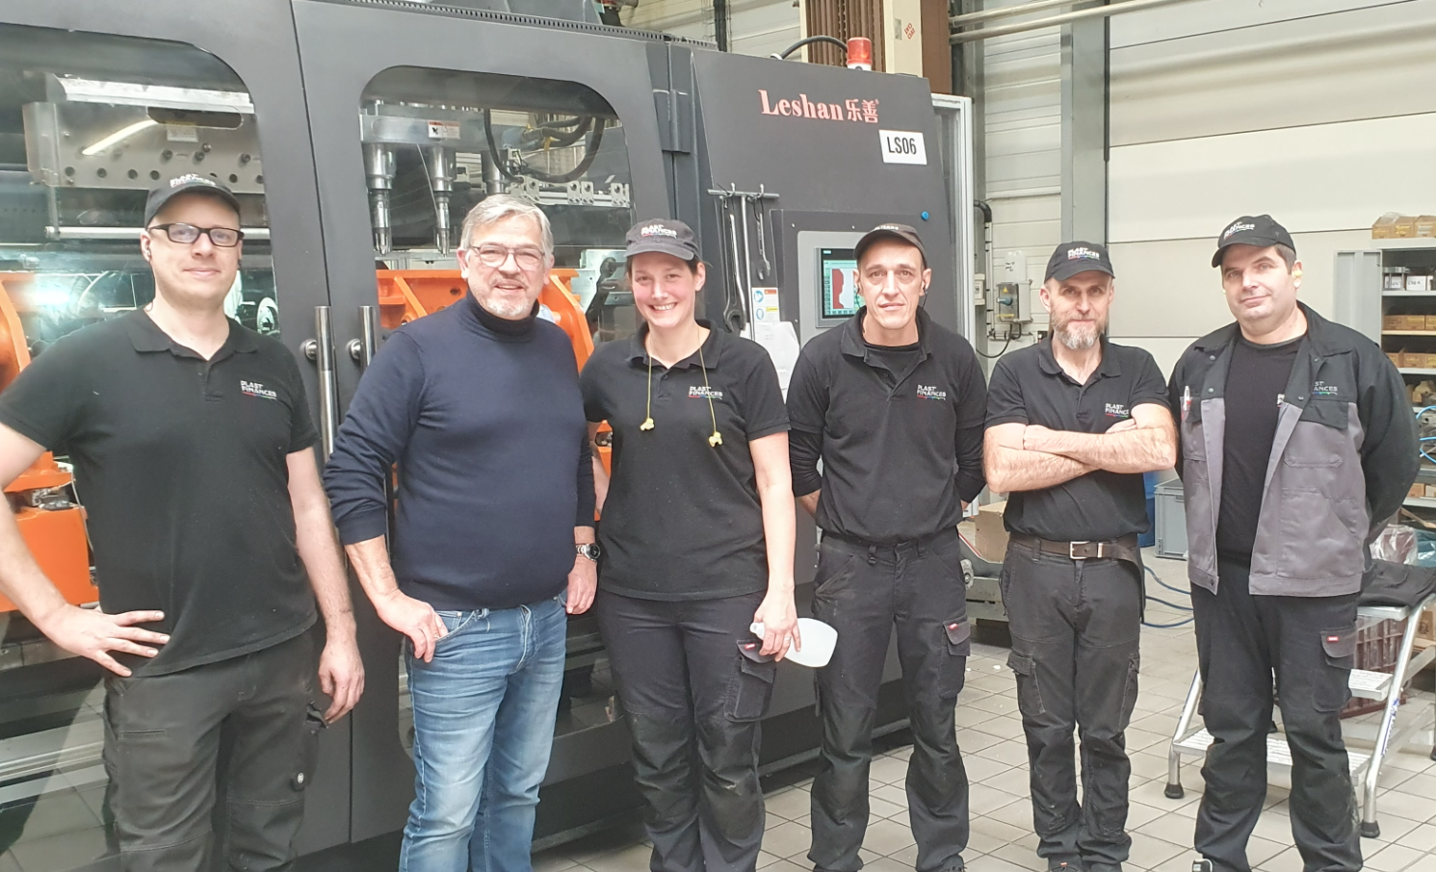
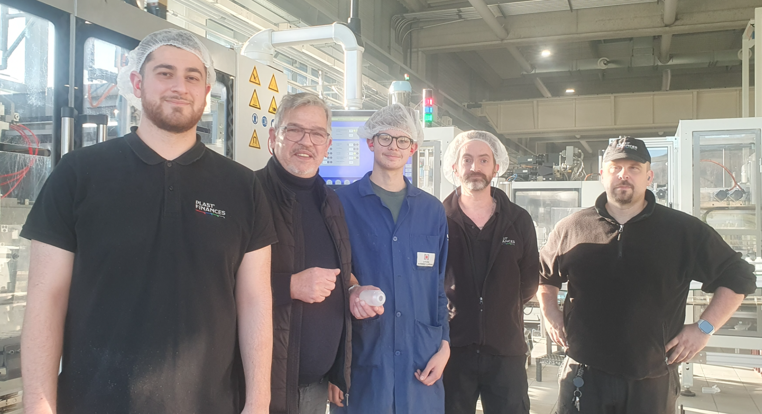
CQP

ACC RH

